从青铜到王者卡片-右值引用
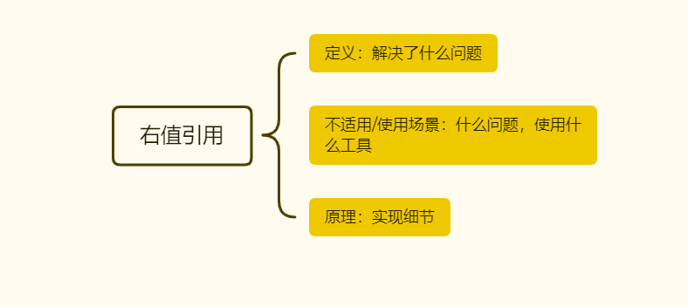
提问：
 | 右值引用 | 小贴士 | 来着第一直觉的提问
青铜： | 一、这个技术出现的背景、初衷和要达到什么样的目标或是要解决什么样的问题 | 你从哪里看到听到
 |  |  | 我根本不知道呀？--我使用过的，想到过的参数传递 方向使用

 | 二、这个技术适用的场景。任何技术都有其适用的场景，离开了这个场景： | 代码怎么写得
 | 1 必须使用场景 uniqe_ptr 2 不能使用场景 |  | 模板函数中指针作为调用参数时模板参数的推导问题

 | 三、这个技术的优势和劣势分别是什么 ？ | 如何避免入坑
 |  |  | 这样使用有什么问题呢？ Unique——a =b

黄金： | 四、技术的组成部分和关键点。 | 说出几个名词

 | 五、技术的底层原理和关键实现 | 看代码实现

 | 六、已有的实现和它之间的对比 | 案例

白银： | 七、动手写一个demo

王者： | 八、重复上面步骤，不要被概念，原理 场景 关键字忽悠，都是纸老虎。大声说出来 | 模仿开始，别人怎么的，

